상품제안서
특대형타포린가방블랙 | 상품코드: F05208

 |  |  |  |  |  |  | 02-412-0044 | www.easy1.co.kr
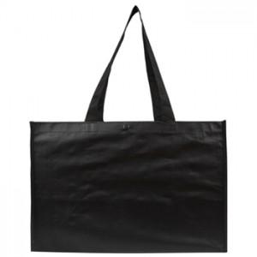 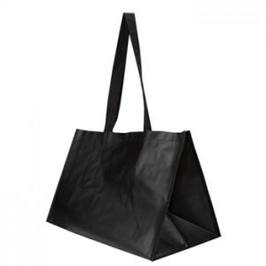

【상세/제작정보】

【인쇄/포장옵션】 | 실크 / OPP(비닐)

【공급단가】 | 수량 | 200~ | 500~ | 1,000~ | 3,000~ | 5,000~
*VAT별도 | 단가 | 3,780원 | 3,640원 | 3,510원 | 3,370원 | 3,240원

【상품 URL】 | https://dev.easy1.co.kr:443/src/goods_detail.php?gdno=5208

